Eigenvalues a screeplot
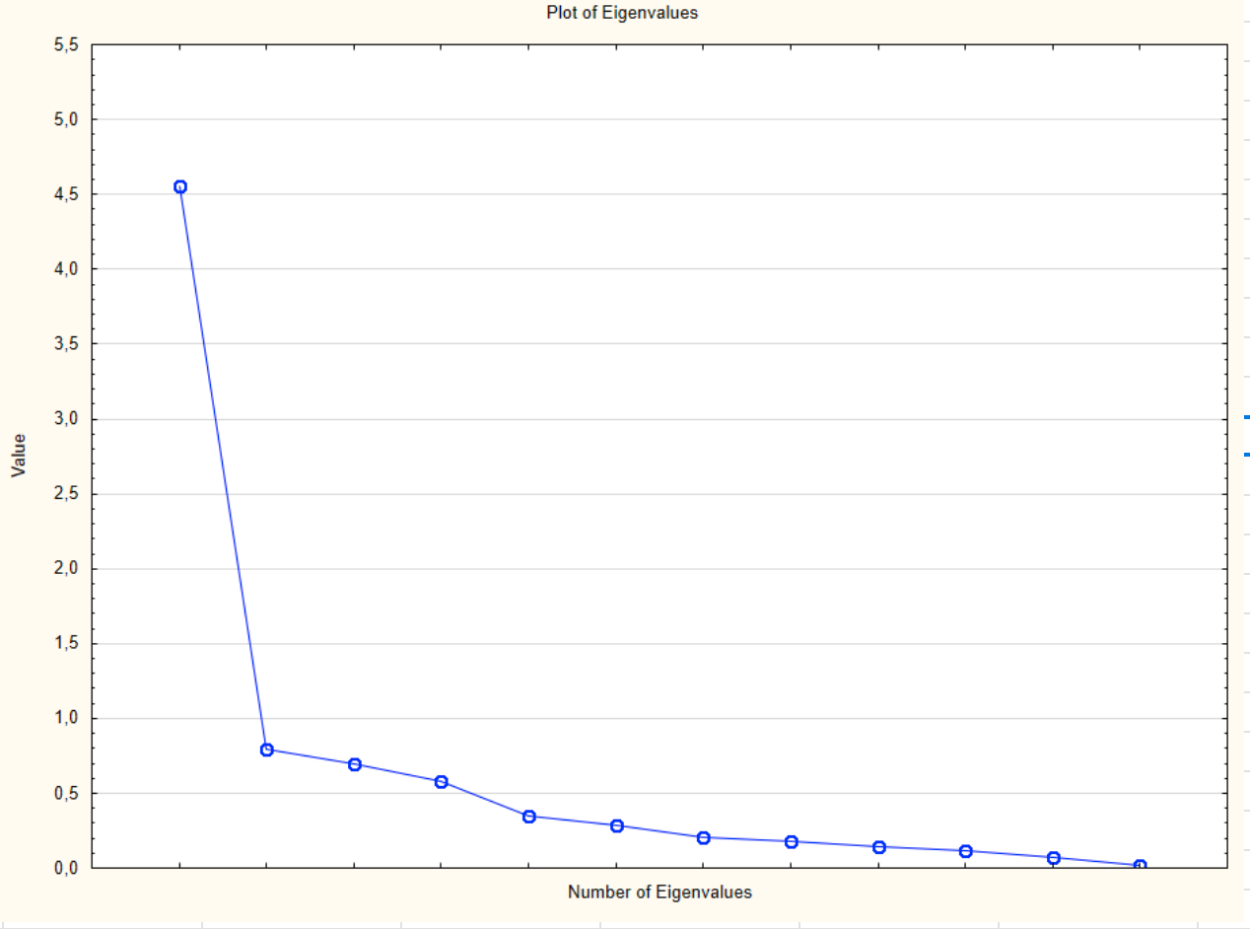
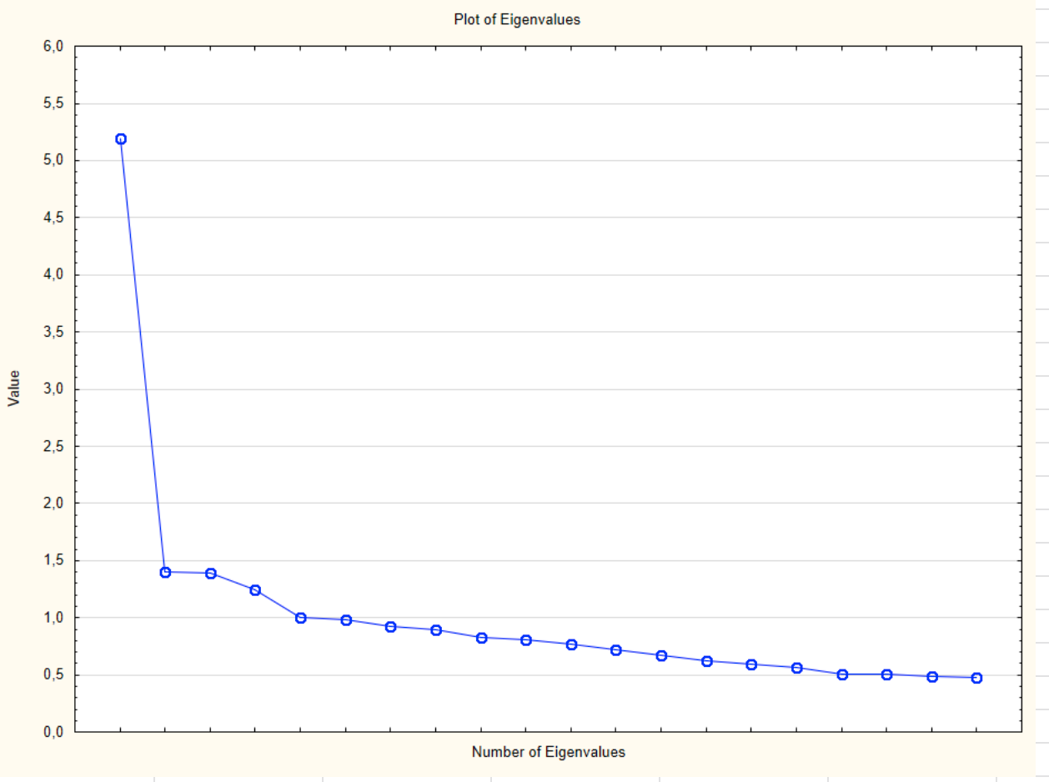
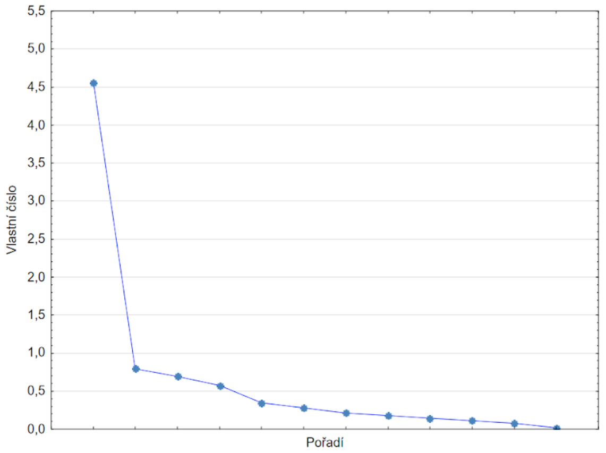
Value | Eigenvalues (FA.sta) Extraction: Principal axis factoring
 | Eigenvalue | % Total | Cumulative | Cumulative
1 | 4.558651 | 21.70786 | 4.558651 | 21.70786
2 | 0.791322 | 3.76820 | 5.349973 | 25.47606
3 | 0.692570 | 3.29795 | 6.042543 | 28.77401
4 | 0.577495 | 2.74998 | 6.620038 | 31.52399
5 | 0.350210 | 1.66767 | 6.970248 | 33.19166

screeplot - principal axis method |  |  |  |  | screeplot - metoda komponent

Kriteriální validita
Vztah validizačního kritéria a celkového hrubého skóru
 | HS celkový
5 | 39
5 | 44
4 | 37
 | 49
4 | 27
9 | 48
4 | 33
5 | 38
4 | 33
5 | 45
5 | 40
1 | 23
3 | 21
6 | 38
3 | 26
4 | 34
5 | 36
2 | 39
5 | 33
2 | 32
7 | 41
 | 55
2 | 27
7 | 40
2 | 34
8 | 46
7 | 48
7 | 46
11 | 44
10 | 52
9 | 35
5 | 32
5 | 42
 | 43
4 | 41
 | 39
4 | 44
7 | 45
3 | 34
5 | 40
9 | 47
6 | 38
5 | 36
7 | 44
 | 37
2 | 28
1 | 35
 | 33
8 | 43
 | 29
...
text | HS celkový | Věnování času | Kontrola vzhledu | Vzhled jako hodnota
5 | 39 | 11 | 12 | 16
5 | 44 | 17 | 15 | 12
4 | 37 | 10 | 14 | 13
 | 49 | 14 | 16 | 19
4 | 27 | 5 | 6 | 16
9 | 48 | 12 | 19 | 17
4 | 33 | 12 | 12 | 9
5 | 38 | 9 | 15 | 14
4 | 33 | 10 | 8 | 15
5 | 45 | 13 | 16 | 16
5 | 40 | 12 | 16 | 12
1 | 23 | 5 | 8 | 10
3 | 21 | 6 | 8 | 7
6 | 38 | 14 | 13 | 11
3 | 26 | 5 | 7 | 14
4 | 34 | 15 | 10 | 9
5 | 36 | 10 | 11 | 15
2 | 39 | 14 | 12 | 13
5 | 33 | 10 | 13 | 10
2 | 32 | 7 | 13 | 12
7 | 41 | 15 | 13 | 13
 | 55 | 15 | 20 | 20
2 | 27 | 8 | 10 | 9
7 | 40 | 12 | 14 | 14
2 | 34 | 9 | 10 | 15
8 | 46 | 15 | 16 | 15
7 | 48 | 17 | 17 | 14
7 | 46 | 13 | 16 | 17
11 | 44 | 10 | 14 | 20
10 | 52 | 17 | 17 | 18
9 | 35 | 10 | 9 | 16
5 | 32 | 11 | 9 | 12
5 | 42 | 16 | 12 | 14
 | 43 | 15 | 15 | 13
4 | 41 | 12 | 15 | 14
 | 39 | 8 | 12 | 19
4 | 44 | 15 | 14 | 15
7 | 45 | 13 | 18 | 14
3 | 34 | 7 | 13 | 14
5 | 40 | 14 | 13 | 13
9 | 47 | 17 | 14 | 16
6 | 38 | 13 | 12 | 13
5 | 36 | 11 | 17 | 8
7 | 44 | 10 | 18 | 16
 | 37 | 8 | 15 | 14
2 | 28 | 4 | 10 | 14
1 | 35 | 10 | 15 | 10
 | 33 | 13 | 8 | 12
8 | 43 | 14 | 12 | 17
 | 29 | 9 | 9 | 11
7 | 41 | 13 | 15 | 13
 | 41 | 11 | 16 | 14
7 | 32 | 12 | 8 | 12
 | 39 | 10 | 17 | 12
4 | 38 | 11 | 13 | 14
2 | 24 | 7 | 6 | 11
5 | 33 | 9 | 12 | 12
5 | 44 | 13 | 13 | 18
1 | 28 | 8 | 11 | 9
4 | 39 | 12 | 13 | 14
6 | 35 | 8 | 14 | 13
 | 48 | 14 | 16 | 18
 | 48 | 8 | 20 | 20
1 | 32 | 6 | 15 | 11
 | 38 | 11 | 14 | 13
10 | 52 | 17 | 17 | 18
 | 37 | 10 | 13 | 14
7 | 31 | 10 | 11 | 10
 | 27 | 7 | 9 | 11
3 | 36 | 12 | 14 | 10
8 | 44 | 13 | 15 | 16
3 | 31 | 7 | 13 | 11
1 | 34 | 9 | 13 | 12
5 | 34 | 6 | 12 | 16
5 | 38 | 12 | 13 | 13
6 | 37 | 8 | 16 | 13
 | 17 | 4 | 6 | 7
4 | 34 | 10 | 11 | 13
3 | 24 | 5 | 9 | 10
7 | 52 | 16 | 16 | 20
2 | 33 | 7 | 14 | 12
4 | 34 | 10 | 15 | 9
6 | 45 | 16 | 12 | 17
8 | 48 | 13 | 18 | 17
 | 37 | 10 | 10 | 17
3 | 37 | 14 | 11 | 12
5 | 25 | 6 | 8 | 11
4 | 35 | 10 | 12 | 13
5 | 32 | 13 | 6 | 13
6 | 47 | 15 | 15 | 17
3 | 29 | 8 | 9 | 12
8 | 46 | 14 | 14 | 18
8 | 51 | 16 | 16 | 19
3 | 37 | 12 | 13 | 12
5 | 31 | 9 | 11 | 11
 | 38 | 10 | 15 | 13
3 | 34 | 15 | 10 | 9
4 | 39 | 11 | 13 | 15
2 | 35 | 8 | 12 | 15
7 | 52 | 16 | 18 | 18
 | 36 | 9 | 13 | 14
6 | 52 | 16 | 16 | 20
5 | 42 | 14 | 14 | 14
2 | 23 | 6 | 6 | 11
 | 50 | 18 | 19 | 13
2 | 30 | 9 | 9 | 12
6 | 34 | 9 | 13 | 12
4 | 29 | 9 | 13 | 7
8 | 43 | 15 | 13 | 15
4 | 31 | 8 | 13 | 10
 | 28 | 7 | 8 | 13
2 | 24 | 5 | 10 | 9
11 | 49 | 14 | 17 | 18
7 | 45 | 11 | 16 | 18
6 | 41 | 14 | 15 | 12
 | 38 | 12 | 12 | 14
5 | 39 | 12 | 13 | 14
3 | 31 | 9 | 10 | 12
5 | 41 | 13 | 12 | 16
1 | 37 | 11 | 17 | 9
5 | 39 | 10 | 13 | 16
 | 32 | 9 | 13 | 10
4 | 31 | 10 | 12 | 9
5 | 38 | 12 | 15 | 11
2 | 27 | 7 | 13 | 7
 | 33 | 4 | 15 | 14
 | 49 | 16 | 16 | 17
 | 38 | 10 | 16 | 12
7 | 41 | 13 | 14 | 14
7 | 27 | 9 | 7 | 11
10 | 36 | 13 | 9 | 14
6 | 33 | 9 | 12 | 12
 | 46 | 16 | 14 | 16
 | 48 | 13 | 20 | 15
9 | 54 | 18 | 18 | 18
0 | 22 | 7 | 6 | 9
5 | 45 | 16 | 15 | 14
 | 41 | 16 | 13 | 12
4 | 29 | 8 | 11 | 10
5 | 31 | 7 | 14 | 10
 | 45 | 10 | 16 | 19
1 | 28 | 9 | 7 | 12
4 | 40 | 11 | 14 | 15
3 | 34 | 6 | 14 | 14
2 | 34 | 11 | 11 | 12
 | 30 | 5 | 11 | 14
2 | 27 | 7 | 14 | 6
5 | 36 | 7 | 16 | 13
 | 29 | 7 | 11 | 11
9 | 45 | 14 | 11 | 20
3 | 22 | 9 | 6 | 7
2 | 30 | 9 | 12 | 9
 | 35 | 7 | 12 | 16
7 | 51 | 17 | 18 | 16
7 | 39 | 10 | 13 | 16
5 | 24 | 5 | 7 | 12
 | 24 | 5 | 9 | 10
5 | 27 | 9 | 7 | 11
 | 45 | 15 | 16 | 14
4 | 31 | 7 | 10 | 14
5 | 32 | 13 | 11 | 8
 | 45 | 15 | 12 | 18
3 | 31 | 5 | 14 | 12
8 | 48 | 16 | 19 | 13
8 | 46 | 16 | 15 | 15
10 | 49 | 17 | 17 | 15
2 | 15 | 4 | 6 | 5
 | 25 | 9 | 5 | 11
6 | 33 | 10 | 11 | 12
4 | 30 | 10 | 8 | 12
6 | 45 | 12 | 16 | 17
7 | 46 | 16 | 15 | 15
5 | 34 | 10 | 11 | 13
2 | 36 | 10 | 11 | 15
2 | 25 | 8 | 9 | 8
4 | 31 | 10 | 10 | 11
2 | 28 | 8 | 9 | 11
 | 29 | 5 | 8 | 16
 | 53 | 17 | 19 | 17
4 | 32 | 5 | 12 | 15
4 | 36 | 11 | 10 | 15
7 | 41 | 12 | 11 | 18
8 | 50 | 13 | 18 | 19
2 | 24 | 5 | 7 | 12
 | 22 | 10 | 4 | 8
 | 42 | 15 | 17 | 10
6 | 41 | 12 | 13 | 16
4 | 29 | 8 | 8 | 13
2 | 26 | 4 | 9 | 13
 | 35 | 11 | 13 | 11
 | 39 | 12 | 14 | 13
3 | 32 | 9 | 10 | 13
5 | 40 | 13 | 14 | 13
 | 37 | 12 | 13 | 12
6 | 39 | 12 | 13 | 14
4 | 29 | 7 | 8 | 14
3 | 29 | 6 | 12 | 11
6 | 41 | 13 | 12 | 16
5 | 41 | 14 | 15 | 12
2 | 23 | 5 | 7 | 11
4 | 34 | 12 | 12 | 10
3 | 31 | 6 | 15 | 10
3 | 25 | 5 | 12 | 8
2 | 37 | 14 | 12 | 11
 | 36 | 12 | 12 | 12
 | 30 | 4 | 12 | 14
3 | 28 | 7 | 7 | 14
6 | 54 | 17 | 17 | 20
1 | 16 | 4 | 6 | 6
1 | 19 | 4 | 7 | 8
1 | 25 | 7 | 7 | 11
12 | 44 | 14 | 15 | 15
6 | 40 | 12 | 14 | 14
4 | 42 | 12 | 13 | 17
4 | 32 | 8 | 9 | 15
 | 44 | 12 | 18 | 14
7 | 53 | 16 | 17 | 20
10 | 40 | 12 | 16 | 12
12 | 45 | 14 | 17 | 14
8 | 51 | 18 | 15 | 18
 | 47 | 15 | 16 | 16
 | 44 | 14 | 12 | 18
 | 42 | 12 | 15 | 15
3 | 31 | 8 | 11 | 12
5 | 35 | 12 | 12 | 11
 | 53 | 15 | 19 | 19
2 | 32 | 11 | 11 | 10
9 | 46 | 11 | 18 | 17
4 | 37 | 11 | 14 | 12
8 | 39 | 11 | 13 | 15
2 | 25 | 7 | 8 | 10
2 | 31 | 7 | 10 | 14
9 | 52 | 18 | 16 | 18
 | 49 | 13 | 18 | 18
 | 51 | 15 | 17 | 19
3 | 42 | 14 | 15 | 13
4 | 28 | 7 | 9 | 12
4 | 33 | 10 | 11 | 12
10 | 56 | 20 | 16 | 20
12 | 51 | 17 | 16 | 18
 | 42 | 12 | 15 | 15
2 | 37 | 12 | 14 | 11
4 | 33 | 10 | 10 | 13
 | 46 | 13 | 15 | 18
 | 34 | 6 | 13 | 15
10 | 45 | 14 | 16 | 15
 | 34 | 5 | 15 | 14
2 | 29 | 10 | 11 | 8
9 | 47 | 17 | 13 | 17
5 | 39 | 15 | 11 | 13
2 | 29 | 8 | 9 | 12
11 | 57 | 18 | 19 | 20
7 | 36 | 10 | 11 | 15
10 | 49 | 14 | 19 | 16
4 | 40 | 11 | 17 | 12
7 | 37 | 12 | 12 | 13
7 | 47 | 16 | 15 | 16
 | 34 | 11 | 9 | 14
3 | 37 | 11 | 11 | 15
 | 44 | 12 | 14 | 18
3 | 30 | 7 | 12 | 11
1 | 16 | 7 | 5 | 4
3 | 40 | 14 | 14 | 12
4 | 31 | 9 | 12 | 10
2 | 33 | 10 | 10 | 13
3 | 34 | 7 | 12 | 15
 | 43 | 15 | 12 | 16
 | 35 | 11 | 11 | 13
 | 41 | 11 | 12 | 18
5 | 37 | 10 | 13 | 14
 | 28 | 6 | 10 | 12
9 | 52 | 19 | 14 | 19
5 | 29 | 10 | 12 | 7
 | 44 | 15 | 14 | 15
5 | 34 | 12 | 13 | 9
5 | 39 | 12 | 12 | 15
10 | 47 | 17 | 15 | 15
7 | 47 | 13 | 18 | 16
 | 25 | 7 | 9 | 9
6 | 45 | 15 | 12 | 18
3 | 36 | 12 | 12 | 12
3 | 32 | 8 | 13 | 11
9 | 42 | 13 | 15 | 14
6 | 38 | 12 | 13 | 13
 | 35 | 8 | 13 | 14
5 | 40 | 10 | 15 | 15
7 | 41 | 6 | 17 | 18
10 | 39 | 15 | 11 | 13
4 | 39 | 9 | 19 | 11
 | 45 | 10 | 20 | 15
3 | 38 | 13 | 14 | 11
7 | 38 | 12 | 16 | 10
2 | 30 | 8 | 11 | 11
1 | 25 | 6 | 8 | 11
5 | 43 | 13 | 15 | 15
7 | 43 | 17 | 10 | 16
1 | 26 | 5 | 8 | 13
 | 46 | 14 | 18 | 14
4 | 32 | 7 | 10 | 15
 | 39 | 12 | 10 | 17
 | 26 | 4 | 10 | 12
8 | 49 | 16 | 15 | 18
 | 41 | 13 | 11 | 17
5 | 34 | 12 | 12 | 10
3 | 31 | 6 | 14 | 11
3 | 32 | 10 | 10 | 12
6 | 36 | 9 | 13 | 14
2 | 29 | 7 | 12 | 10
 | 25 | 5 | 9 | 11
1 | 41 | 14 | 15 | 12
3 | 36 | 11 | 13 | 12
3 | 36 | 7 | 15 | 14
8 | 49 | 14 | 18 | 17
4 | 36 | 9 | 15 | 12
 | 43 | 16 | 14 | 13
 | 37 | 12 | 11 | 14
7 | 42 | 14 | 15 | 13
5 | 42 | 11 | 16 | 15
 | 28 | 9 | 7 | 12
16 | 54 | 18 | 16 | 20
7 | 41 | 13 | 13 | 15
5 | 42 | 13 | 16 | 13
4 | 32 | 9 | 14 | 9
 | 29 | 7 | 10 | 12
5 | 38 | 8 | 14 | 16
 | 41 | 6 | 17 | 18
5 | 41 | 13 | 17 | 11
5 | 30 | 8 | 12 | 10
7 | 50 | 15 | 19 | 16
6 | 44 | 14 | 15 | 15
11 | 46 | 17 | 14 | 15
 | 43 | 12 | 16 | 15
2 | 22 | 7 | 5 | 10
2 | 37 | 11 | 14 | 12
 | 23 | 6 | 5 | 12
5 | 33 | 10 | 12 | 11
 | 37 | 5 | 17 | 15
4 | 46 | 14 | 19 | 13
11 | 47 | 12 | 18 | 17
2 | 35 | 8 | 14 | 13
1 | 32 | 8 | 12 | 12
6 | 33 | 8 | 12 | 13
4 | 32 | 9 | 11 | 12
6 | 39 | 11 | 13 | 15
6 | 37 | 10 | 12 | 15
8 | 45 | 11 | 17 | 17
 | 32 | 11 | 12 | 9
 | 43 | 14 | 13 | 16
 | 47 | 14 | 17 | 16
8 | 46 | 10 | 17 | 19
3 | 31 | 9 | 8 | 14
7 | 36 | 12 | 12 | 12
4 | 43 | 13 | 14 | 16
 | 50 | 17 | 16 | 17
7 | 33 | 6 | 13 | 14
3 | 35 | 6 | 14 | 15
5 | 49 | 14 | 16 | 19
6 | 41 | 15 | 14 | 12
2 | 35 | 8 | 11 | 16
3 | 24 | 4 | 11 | 9
5 | 40 | 12 | 10 | 18
3 | 33 | 11 | 14 | 8
 | 38 | 12 | 9 | 17
5 | 32 | 10 | 11 | 11
 | 44 | 11 | 19 | 14
7 | 45 | 15 | 16 | 14
 | 32 | 11 | 8 | 13
1 | 20 | 4 | 10 | 6
8 | 47 | 17 | 14 | 16
 | 38 | 12 | 16 | 10
 | 45 | 10 | 19 | 16
 | 31 | 6 | 15 | 10
 | 32 | 4 | 13 | 15
6 | 33 | 14 | 10 | 9
3 | 31 | 6 | 13 | 12
6 | 31 | 12 | 7 | 12
5 | 40 | 11 | 16 | 13
8 | 42 | 13 | 17 | 12
6 | 34 | 5 | 14 | 15
4 | 38 | 9 | 14 | 15
 | 29 | 8 | 8 | 13
 | 36 | 12 | 13 | 11
6 | 43 | 12 | 16 | 15
2 | 36 | 8 | 8 | 20
 | 40 | 10 | 15 | 15
7 | 42 | 14 | 14 | 14
8 | 46 | 15 | 16 | 15
5 | 41 | 14 | 12 | 15
 | 33 | 6 | 12 | 15
3 | 34 | 5 | 15 | 14
1 | 25 | 5 | 9 | 11
3 | 32 | 5 | 11 | 16
 | 41 | 14 | 15 | 12
2 | 49 | 19 | 16 | 14
2 | 24 | 7 | 10 | 7
1 | 19 | 6 | 4 | 9
6 | 45 | 14 | 15 | 16
4 | 33 | 11 | 12 | 10
 | 46 | 15 | 15 | 16
 | 55 | 16 | 20 | 19
 | 31 | 6 | 12 | 13
4 | 40 | 11 | 19 | 10
6 | 49 | 14 | 19 | 16
4 | 33 | 10 | 11 | 12
 | 43 | 16 | 11 | 16
 | 27 | 7 | 11 | 9
6 | 35 | 10 | 14 | 11
 | 50 | 10 | 20 | 20
4 | 53 | 16 | 20 | 17
2 | 34 | 8 | 12 | 14
5 | 28 | 6 | 9 | 13
5 | 52 | 19 | 18 | 15
5 | 40 | 12 | 14 | 14
4 | 46 | 13 | 15 | 18
8 | 51 | 16 | 19 | 16
1 | 38 | 15 | 10 | 13
5 | 27 | 9 | 7 | 11
1 | 23 | 7 | 6 | 10
6 | 36 | 10 | 13 | 13
3 | 34 | 7 | 12 | 15
2 | 41 | 9 | 16 | 16
6 | 32 | 8 | 14 | 10
3 | 26 | 6 | 7 | 13
 | 24 | 7 | 9 | 8
8 | 39 | 12 | 12 | 15
7 | 43 | 15 | 10 | 18
2 | 26 | 6 | 8 | 12
 | 23 | 7 | 7 | 9
 | 28 | 5 | 10 | 13
4 | 40 | 11 | 13 | 16
 | 39 | 9 | 11 | 19
 | 30 | 8 | 11 | 11
7 | 47 | 14 | 16 | 17
6 | 41 | 12 | 15 | 14
5 | 40 | 10 | 17 | 13
6 | 47 | 13 | 18 | 16
4 | 42 | 7 | 16 | 19
7 | 36 | 9 | 15 | 12
8 | 36 | 9 | 14 | 13
4 | 36 | 13 | 11 | 12
8 | 57 | 20 | 18 | 19
2 | 14 | 4 | 4 | 6
 | 32 | 6 | 15 | 11
 | 27 | 4 | 11 | 12
4 | 28 | 6 | 10 | 12
1 | 31 | 11 | 12 | 8
4 | 34 | 8 | 15 | 11
7 | 41 | 15 | 17 | 9
5 | 42 | 14 | 16 | 12
 | 34 | 8 | 12 | 14
5 | 44 | 14 | 14 | 16
11 | 40 | 10 | 15 | 15
8 | 42 | 13 | 15 | 14
6 | 49 | 13 | 20 | 16
6 | 36 | 12 | 12 | 12
 | 41 | 12 | 14 | 15
5 | 36 | 11 | 13 | 12
5 | 36 | 12 | 13 | 11
3 | 24 | 8 | 6 | 10
 | 45 | 14 | 17 | 14
 | 44 | 12 | 16 | 16
 | 42 | 12 | 15 | 15
 | 26 | 7 | 8 | 11
8 | 32 | 9 | 8 | 15
2 | 30 | 5 | 8 | 17
8 | 43 | 14 | 16 | 13
4 | 37 | 8 | 16 | 13
2 | 26 | 11 | 6 | 9
 | 29 | 7 | 9 | 13
4 | 34 | 10 | 11 | 13
3 | 27 | 8 | 8 | 11
6 | 48 | 18 | 14 | 16
3 | 32 | 10 | 9 | 13
2 | 31 | 8 | 11 | 12
2 | 32 | 12 | 10 | 10
2 | 27 | 8 | 8 | 11
10 | 50 | 15 | 19 | 16
 | 38 | 11 | 10 | 17
10 | 53 | 15 | 18 | 20
4 | 33 | 13 | 10 | 10
 | 48 | 14 | 17 | 17
 | 55 | 18 | 18 | 19
10 | 44 | 14 | 16 | 14
8 | 41 | 13 | 16 | 12
3 | 40 | 13 | 14 | 13
4 | 37 | 13 | 11 | 13
 | 32 | 8 | 11 | 13
3 | 35 | 9 | 9 | 17
5 | 37 | 9 | 13 | 15
8 | 46 | 13 | 18 | 15
1 | 30 | 7 | 6 | 17
9 | 46 | 16 | 14 | 16
 | 29 | 11 | 9 | 9
8 | 40 | 13 | 13 | 14
2 | 36 | 11 | 12 | 13
4 | 44 | 11 | 18 | 15
3 | 23 | 8 | 9 | 6
9 | 49 | 12 | 18 | 19
4 | 37 | 13 | 11 | 13
 | 26 | 11 | 7 | 8
3 | 34 | 9 | 11 | 14
2 | 28 | 5 | 15 | 8
2 | 41 | 11 | 13 | 17
1 | 26 | 8 | 11 | 7
6 | 44 | 13 | 15 | 16
8 | 41 | 12 | 12 | 17
7 | 42 | 10 | 15 | 17
6 | 47 | 15 | 17 | 15
2 | 29 | 5 | 16 | 8
 | 56 | 16 | 20 | 20
3 | 18 | 5 | 4 | 9
6 | 37 | 8 | 15 | 14
3 | 24 | 7 | 8 | 9
5 | 33 | 10 | 11 | 12
9 | 42 | 12 | 15 | 15
7 | 48 | 16 | 16 | 16
7 | 30 | 8 | 13 | 9
3 | 37 | 9 | 15 | 13
2 | 32 | 9 | 11 | 12
8 | 41 | 10 | 16 | 15
9 | 49 | 16 | 19 | 14
5 | 46 | 11 | 17 | 18
 | 40 | 10 | 14 | 16
4 | 27 | 8 | 7 | 12
4 | 29 | 7 | 8 | 14
 | 33 | 8 | 7 | 18
 | 51 | 17 | 18 | 16
1 | 38 | 11 | 11 | 16
4 | 46 | 12 | 17 | 17
7 | 42 | 11 | 16 | 15
3 | 40 | 6 | 17 | 17
7 | 36 | 9 | 11 | 16
5 | 25 | 7 | 9 | 9
5 | 41 | 10 | 16 | 15
4 | 37 | 14 | 12 | 11
10 | 49 | 18 | 15 | 16
7 | 41 | 10 | 16 | 15
1 | 27 | 8 | 10 | 9
1 | 23 | 4 | 6 | 13
4 | 41 | 10 | 16 | 15
5 | 35 | 14 | 7 | 14
8 | 40 | 11 | 12 | 17
2 | 35 | 8 | 11 | 16
6 | 33 | 7 | 14 | 12
3 | 34 | 13 | 7 | 14
 | 31 | 11 | 10 | 10
4 | 38 | 9 | 16 | 13
7 | 44 | 12 | 15 | 17
5 | 53 | 17 | 16 | 20
8 | 42 | 14 | 15 | 13
11 | 49 | 14 | 17 | 18
2 | 26 | 5 | 12 | 9
2 | 31 | 8 | 9 | 14
7 | 27 | 8 | 7 | 12
13 | 57 | 20 | 20 | 17
6 | 44 | 13 | 16 | 15
2 | 30 | 8 | 7 | 15
 | 43 | 14 | 18 | 11
 | 41 | 12 | 12 | 17
 | 38 | 14 | 13 | 11
7 | 34 | 8 | 14 | 12
9 | 40 | 14 | 10 | 16
2 | 31 | 9 | 7 | 15
6 | 43 | 9 | 17 | 17
5 | 35 | 11 | 14 | 10
10 | 43 | 14 | 10 | 19
7 | 48 | 18 | 15 | 15
5 | 43 | 14 | 15 | 14
10 | 48 | 15 | 18 | 15
 | 41 | 11 | 17 | 13
8 | 42 | 9 | 17 | 16
8 | 38 | 11 | 14 | 13
4 | 33 | 10 | 14 | 9
5 | 36 | 11 | 15 | 10
1 | 40 | 12 | 12 | 16
8 | 54 | 17 | 20 | 17
5 | 47 | 11 | 18 | 18
6 | 46 | 12 | 16 | 18
3 | 29 | 10 | 4 | 15
2 | 37 | 7 | 17 | 13
5 | 42 | 12 | 15 | 15
2 | 36 | 8 | 16 | 12
4 | 46 | 13 | 19 | 14
3 | 35 | 8 | 13 | 14
7 | 37 | 11 | 14 | 12
2 | 27 | 7 | 9 | 11
2 | 19 | 4 | 10 | 5
5 | 48 | 16 | 17 | 15
10 | 46 | 14 | 16 | 16
8 | 44 | 11 | 16 | 17
6 | 37 | 11 | 12 | 14
 | 45 | 16 | 15 | 14
7 | 39 | 10 | 13 | 16
5 | 33 | 10 | 10 | 13
4 | 32 | 7 | 12 | 13
 | 36 | 11 | 13 | 12
 | 33 | 10 | 14 | 9
8 | 43 | 13 | 14 | 16
8 | 41 | 12 | 14 | 15
6 | 52 | 17 | 17 | 18
8 | 45 | 11 | 18 | 16
6 | 30 | 12 | 7 | 11
5 | 28 | 10 | 7 | 11
3 | 35 | 9 | 14 | 12
7 | 39 | 15 | 14 | 10
8 | 46 | 15 | 14 | 17
 | 43 | 16 | 14 | 13
7 | 34 | 10 | 12 | 12
 | 40 | 13 | 15 | 12
 | 36 | 11 | 11 | 14
5 | 28 | 7 | 10 | 11
8 | 40 | 11 | 15 | 14
 | 33 | 10 | 9 | 14
2 | 21 | 6 | 6 | 9
10 | 39 | 11 | 14 | 14
2 | 34 | 10 | 12 | 12
5 | 41 | 11 | 15 | 15
4 | 31 | 9 | 7 | 15
5 | 33 | 7 | 10 | 16
3 | 30 | 9 | 10 | 11
4 | 39 | 9 | 14 | 16
9 | 45 | 16 | 13 | 16
4 | 33 | 8 | 13 | 12
2 | 31 | 6 | 13 | 12
 | 40 | 12 | 12 | 16
4 | 29 | 9 | 9 | 11
3 | 33 | 9 | 8 | 16
2 | 33 | 4 | 15 | 14
0 | 25 | 7 | 9 | 9
2 | 38 | 13 | 13 | 12
6 | 46 | 16 | 14 | 16
6 | 44 | 11 | 19 | 14
10 | 53 | 18 | 18 | 17
1 | 25 | 5 | 10 | 10
6 | 43 | 7 | 20 | 16
5 | 39 | 8 | 16 | 15
8 | 42 | 14 | 15 | 13
3 | 21 | 4 | 8 | 9
10 | 43 | 14 | 16 | 13
6 | 44 | 12 | 17 | 15
3 | 33 | 11 | 9 | 13
5 | 31 | 10 | 8 | 13
4 | 41 | 10 | 18 | 13
5 | 43 | 13 | 14 | 16
4 | 36 | 11 | 14 | 11
3 | 24 | 5 | 8 | 11
1 | 36 | 8 | 13 | 15
8 | 43 | 15 | 10 | 18
 | 40 | 4 | 20 | 16
 | 22 | 4 | 10 | 8
2 | 29 | 5 | 10 | 14
6 | 42 | 16 | 10 | 16
3 | 36 | 10 | 14 | 12
 | 36 | 11 | 12 | 13
 | 23 | 5 | 6 | 12
6 | 36 | 8 | 16 | 12
4 | 28 | 8 | 8 | 12
6 | 34 | 8 | 12 | 14
11 | 58 | 18 | 20 | 20
7 | 44 | 14 | 14 | 16
2 | 28 | 7 | 8 | 13
 | 37 | 11 | 14 | 12
6 | 41 | 12 | 12 | 17
 | 25 | 4 | 12 | 9
7 | 42 | 13 | 14 | 15
 | 39 | 13 | 16 | 10
1 | 34 | 9 | 11 | 14
6 | 38 | 11 | 15 | 12
 | 34 | 5 | 14 | 15
8 | 45 | 15 | 18 | 12
1 | 27 | 8 | 9 | 10
4 | 33 | 10 | 11 | 12
10 | 46 | 14 | 17 | 15
3 | 26 | 10 | 7 | 9
10 | 46 | 11 | 18 | 17
3 | 28 | 8 | 7 | 13
1 | 40 | 11 | 14 | 15
5 | 41 | 12 | 12 | 17
 | 44 | 14 | 17 | 13
3 | 50 | 15 | 17 | 18
7 | 49 | 14 | 17 | 18
 | 31 | 11 | 9 | 11
5 | 42 | 11 | 16 | 15
2 | 36 | 13 | 8 | 15
8 | 50 | 15 | 18 | 17
3 | 32 | 9 | 11 | 12
 | 35 | 10 | 8 | 17
4 | 25 | 5 | 9 | 11
 | 26 | 9 | 7 | 10
10 | 42 | 16 | 13 | 13
1 | 31 | 7 | 10 | 14
7 | 36 | 11 | 13 | 12
7 | 48 | 14 | 16 | 18
 | 21 | 4 | 8 | 9
6 | 36 | 11 | 13 | 12
 | 31 | 8 | 8 | 15
2 | 26 | 5 | 9 | 12
7 | 36 | 10 | 14 | 12
12 | 44 | 13 | 16 | 15
4 | 30 | 5 | 11 | 14
2 | 31 | 8 | 10 | 13
3 | 39 | 10 | 14 | 15
3 | 32 | 8 | 11 | 13
9 | 39 | 12 | 12 | 15
12 | 41 | 14 | 13 | 14
5 | 44 | 15 | 16 | 13
5 | 34 | 10 | 11 | 13
2 | 34 | 9 | 15 | 10
2 | 22 | 6 | 8 | 8
5 | 41 | 14 | 12 | 15
8 | 35 | 12 | 13 | 10
3 | 33 | 12 | 11 | 10
3 | 30 | 9 | 10 | 11
3 | 41 | 14 | 14 | 13
3 | 36 | 8 | 12 | 16
4 | 39 | 9 | 14 | 16
10 | 36 | 11 | 10 | 15
5 | 40 | 10 | 16 | 14
5 | 35 | 7 | 11 | 17
7 | 31 | 7 | 11 | 13
1 | 25 | 5 | 9 | 11
6 | 50 | 16 | 18 | 16
 | 24 | 4 | 10 | 10
3 | 46 | 11 | 18 | 17
7 | 37 | 8 | 14 | 15
3 | 34 | 5 | 14 | 15
3 | 17 | 4 | 6 | 7
8 | 47 | 15 | 15 | 17
5 | 28 | 8 | 7 | 13
3 | 42 | 13 | 13 | 16
3 | 35 | 7 | 14 | 14
3 | 43 | 14 | 15 | 14
9 | 35 | 8 | 15 | 12
7 | 39 | 8 | 12 | 19
1 | 21 | 5 | 6 | 10
11 | 47 | 13 | 17 | 17
3 | 34 | 9 | 16 | 9
10 | 41 | 12 | 14 | 15
5 | 28 | 12 | 9 | 7
 | 35 | 14 | 7 | 14
9 | 45 | 14 | 19 | 12
5 | 35 | 8 | 15 | 12
2 | 32 | 6 | 16 | 10
 | 37 | 12 | 12 | 13
5 | 41 | 10 | 14 | 17
5 | 42 | 11 | 16 | 15
3 | 26 | 7 | 7 | 12
3 | 32 | 12 | 8 | 12
3 | 35 | 7 | 14 | 14
4 | 29 | 5 | 16 | 8
8 | 40 | 9 | 17 | 14
3 | 25 | 5 | 11 | 9
4 | 28 | 8 | 6 | 14
 | 41 | 13 | 12 | 16
6 | 41 | 13 | 15 | 13
3 | 30 | 7 | 10 | 13
3 | 36 | 10 | 13 | 13
 | 32 | 8 | 11 | 13
 | 32 | 8 | 10 | 14
 | 39 | 12 | 16 | 11
4 | 40 | 10 | 15 | 15
 | 37 | 7 | 15 | 15
 | 48 | 14 | 14 | 20
2 | 31 | 6 | 13 | 12
8 | 51 | 12 | 20 | 19
6 | 47 | 16 | 15 | 16
4 | 37 | 9 | 14 | 14
 | 46 | 12 | 16 | 18

